Estadísticas
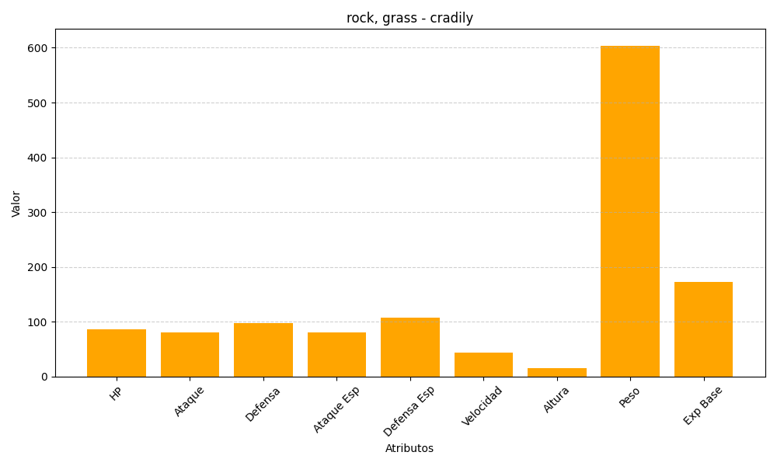
ID | Nombre | Tipo | HP | Ataque | Defensa | Ataque Especial | Defensa Especial | Velocidad | Altura | Peso | Experiencia Base
346 | cradily | rock, grass | 86 | 81 | 97 | 81 | 107 | 43 | 15 | 604 | 173

